Infos
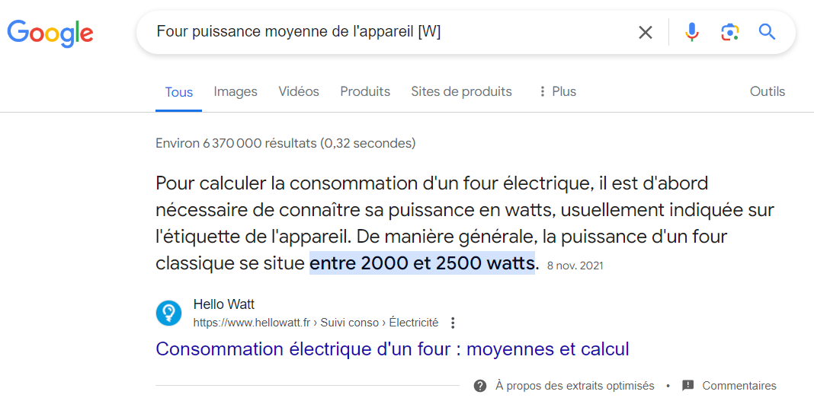
 |  |  |  | https://www.group-digital.fr/guide-d-achat-quelle-puissance-choisir-pour-un-four-electrique-.html
 |  |  |  | https://media.flixcar.com/webp/synd-asset/Beko-111954600-FicheProduit-BBIE12300XC.pdf

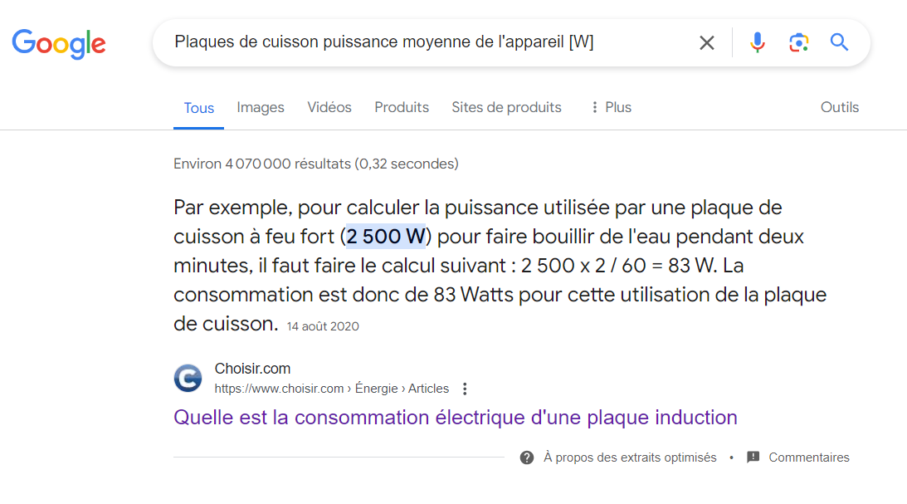

 |  |  | https://www.fourniresto.com/2282-rechaud-vitroceramique-350-x-350-.html?utm_medium=cpc&utm_source=google&utm_campaign=191946082&utm_term=_&gad_source=1&gclid=Cj0KCQjwiYOxBhC5ARIsAIvdH53nFivj-ubJnEDLQkDS0iDP9ftirYTNvO3eY0opCuGhK7n4t9ihCUAaAmQZEALw_wcB
 |  |  | https://www.amazon.fr/Schneider-Plaque-vitroc%C3%A9ramique-Control-SDV30S/dp/B09BFTY98K/ref=asc_df_B09BFTY98K/?tag=googshopfr-21&linkCode=df0&hvadid=603208045390&hvpos=&hvnetw=g&hvrand=17636068556032851980&hvpone=&hvptwo=&hvqmt=&hvdev=c&hvdvcmdl=&hvlocint=&hvlocphy=9055442&hvtargid=pla-1602319905101&psc=1&mcid=09de1adf9fa93078838338d2d785eac0

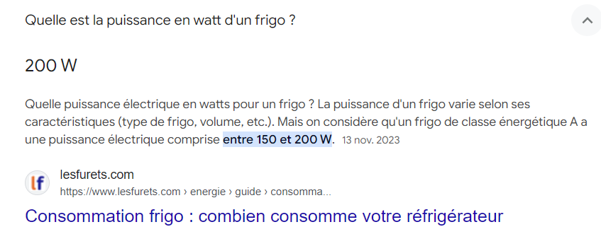
 |  |  |  | https://www.leshoppingduchef.com/armoire-refrigeree-positive/8232-furnotel-armoire-refrigeree-positive-200-l-hr201i.html?gad_source=1&gclid=Cj0KCQjwiYOxBhC5ARIsAIvdH515JOJ_bKl63ORAjRpruzvIdSERTIF4DggoCkALphLGqYdGrO786O0aAtvIEALw_wcB
 |  |  |  | https://www.metro.fr/marketplace/product/913525f3-48a3-40fe-8737-567b6fa753f2?mfeed_oid=62b60fe3-45cf-4b98-adab-1799eff3e381&mfeed_bm=1&utm_source=google&utm_medium=cpc&utm_campaign=fr_mm_ag_pmax_all_dynamic_all_b2c_feed_all-products&gad_source=1&gclid=Cj0KCQjwiYOxBhC5ARIsAIvdH50gkkD1H1SomvJFpF5WsKt4wNDj9_MDmmGkgPGG5iS9SVovqPXU-F8aAoQzEALw_wcB

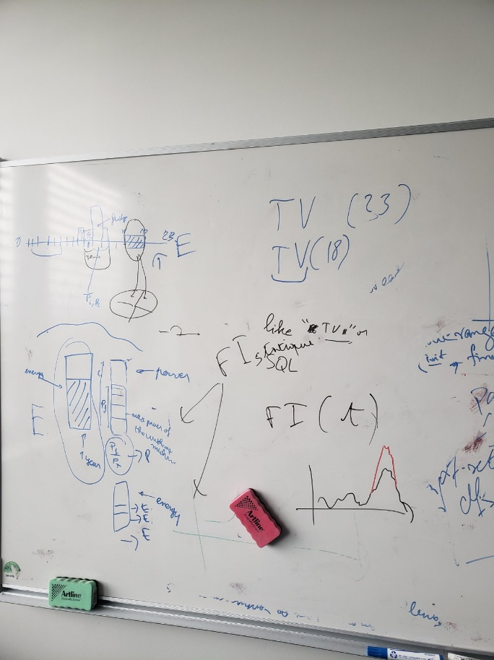
 | power of households | Annual energy for households
1 | Almost all appliances | microwave running hours
2 | drier washing machine | Lamps on time by hour day
3 | electric heater | clothes dryer usage time average
4 | water heater | heating average working hours per year
5 | halogen lamps | Water heater
6 | aquarium | Water pump
7 | all from forbs | Heat pump water heater
8 | computer
9 | heat pump
10 | gas boilers
11 | heat pump water heater
12 | power supply for wall boiler
13 | non frost fridge
14 | freezers

 | references from fredric
 | fred 2

